실험설계
1. 타겟 조건
페이스북 광고 동의 고객
뷰티포인트app 미가입 고객
10대~40대 고객
9월 22일 ~ 4월 29일 가입고객수 |  | 1,253,426
페이스북 광고 동의 고객수 |  | 502,338
5차 실험 타겟 고객수 |  | 344,529

2. 실험 내용
CG: 뷰티포인트app 다운로드 시 혜택 및 app 개괄적인 소개
TG: 뷰티포인트app 다운로드 시 혜택 및 실고객 상품리뷰 소개

3. 각 그룹별 모수와 추천 상품
그룹 | Group 1 | Group 2
 | CG | TG
모수 | 68,961 | 275,568
 | 20.0% | 80.0%

4. 이미지 예시
 | CG |  | TG
문구 | 뷰티포인트 앱에서는 +실제 고객들의 리얼 리뷰 +다양한 뷰티 컨텐츠 +멤버십 관리까지 한번에 가능!! 지금 앱 다운로드하고 첫 로그인 하면 ★뷰티포인트 3,000P★를 드립니다! ↓↓↓ 지금 바로 다운받으세요!! --> 링크 (앱스토어 링크) |  | 뷰티포인트앱 아직도 모른다면? 나와 비슷한 사람들은 어떤 뷰티템을 좋아할까? 크리미틴트밤, 블랙쿠션, 시카크림 후기 등 실제 고객들이 직접 작성한 ♥생생한 리얼 리뷰♥를 지금 바로 확인할 수 있어요! 지금 앱 다운로드하고 첫 로그인 하면 ★뷰티포인트 3,000P★를 드립니다! ↓↓↓ 지금 바로 다운받으세요!! --> 링크 (앱스토어 링크)
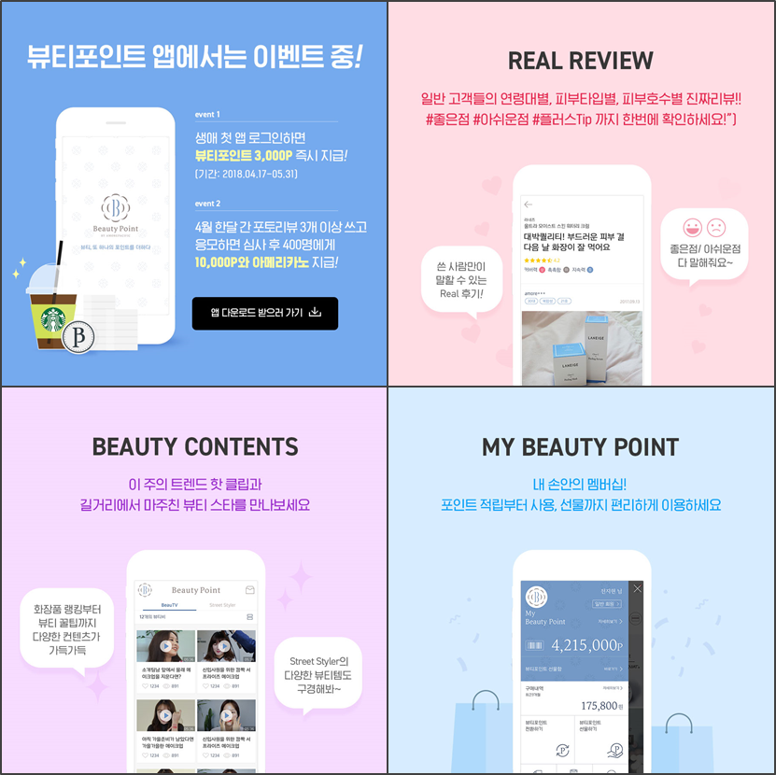
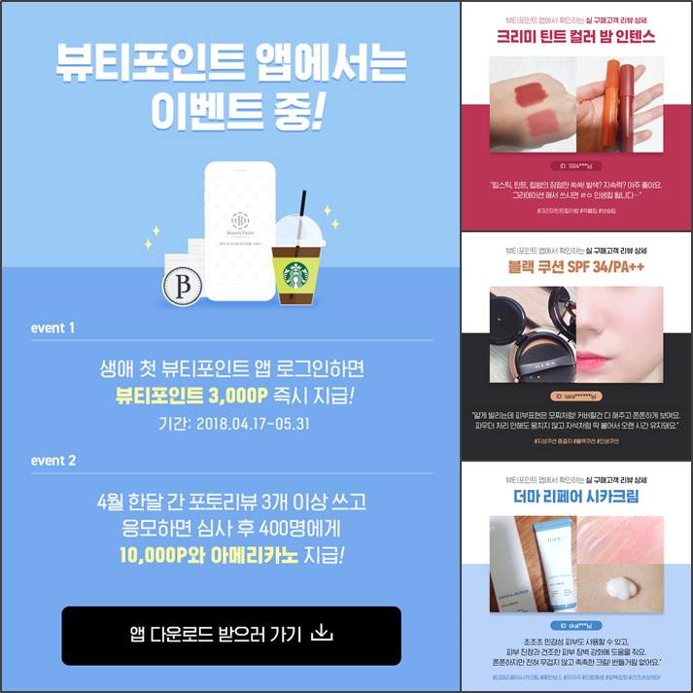
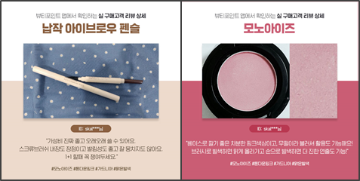
+

 | (상세 이미지는 첨부파일 참조)

